手順
Redisノードタイプ変更手順書

【作業概要説明】
本手順はRedisノードタイプ変更を実施する手順である。

【操作対象】
AWS ElastiCache コンソール

【操作担当者】
ISIDサービスデスク担当者

【作業端末】
本番・研修・開発環境：AWSコンソール管理端末

番号 | 操作項目 | 操作方法 | 確認方法 | チェック | 開始時間 | 終了時間 | 作業担当者 | 作業確認者 | 備考
1 | 端末ログイン | ■本番・研修・開発環境 AWSコンソール管理端末→AWSコンソール ＃作業用のロールはAWS管理コンソールの「保守運用用アカウント」を利用する。 | 左記ログインにおいてエラーが発生しないこと。 | □
2 | AWSコンソールから、Amazon Elasticache for Redisサービスを開く | AWSコンソール検索窓に「ElastiCache」と入力し、Amazon Elasticache for Redis画面を開く。 | - | □
3 | ノードタイプの変更-1 | 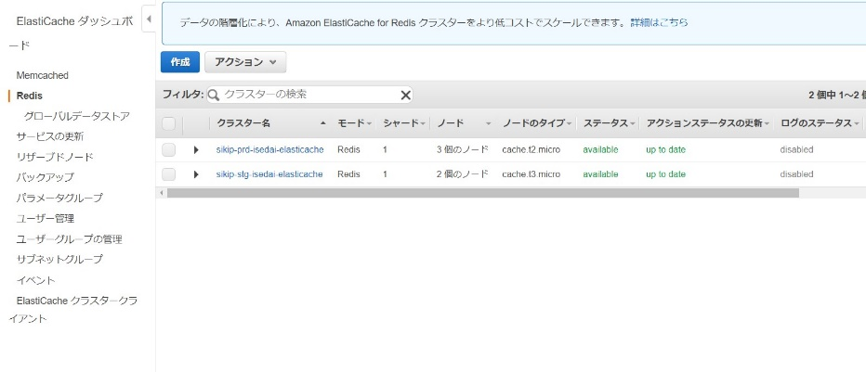 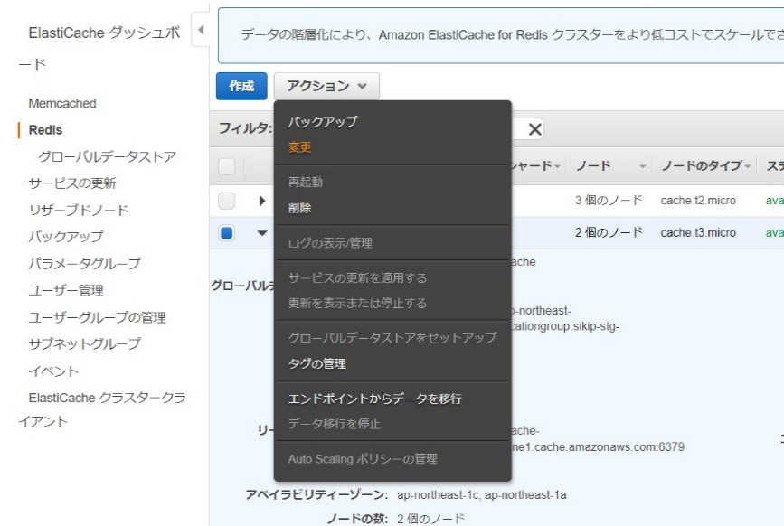 左ペインからRedisを選択する。 メンテナンス対象のクラスターにチェックし、「アクション」 - 「変更」を押す。 | 変更対象のRedisであることを確認する。 ※各行毎のElastiCache for Redis情報は以下のファイルを参照のこと。 横浜銀行： 別紙_運用手順書用サービス設定値一覧_横浜銀行.xlsx ElastiCache for Redisシート 東日本銀行 別紙_運用手順書用サービス設定値一覧_東日本銀行.xlsx ElastiCache for Redisシート | □
4 | ノードタイプの変更-2 | 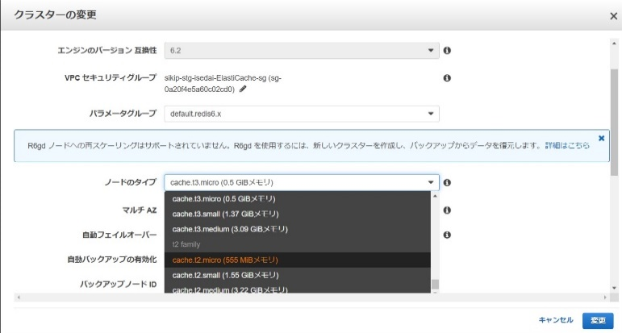 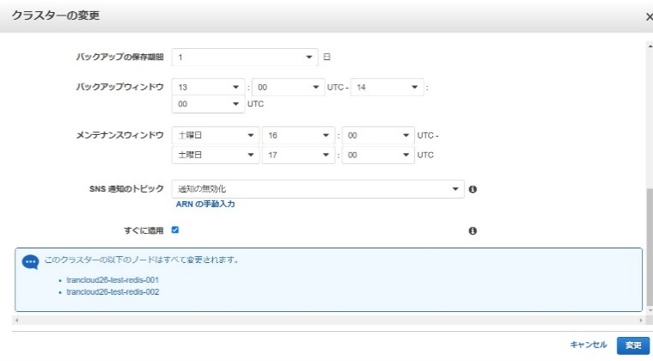 クラスターの変更画面からノードタイプをクリックし、変更するノードタイプを選択する。 選択後、「すぐに適用する」にチェックがついていることを確認し、画面下の「変更」を押す。 | ステータスが「modifying」となるので「Available」に変化するまで待つ。 選択したノードタイプに変更されていることを確認する。 | □
5 | AWSコンソールの終了 端末ログオフ | ブラウザを閉じてAWSコンソールを終了し、各環境ごと以下の手順を実施する。 ■本番・研修・開発環境 AWSコンソール管理端末からログオフを実施する。 | AWSコンソールの終了および、AWSコンソール管理端末からのログオフを確認する。 | □

